作成上の注意
参考資料【国及び都が定める添付資料④】
客観的な指標に基づく成績の分布状況を示す資料 作成上の注意について

すべての学科等について、学生の成績が客観的指標に基づいてどのように分布し、
下位４分の１が全体のどの範囲であって、何名が該当するのかが分かるもので
あること。（この資料の参考例を以下に示すので参照すること。）
客観的な指標の設定・運用に2026年度から新たに取り組む場合であっても、
2025年度の学生等の成績に適用して資料を作成し、提出すること。

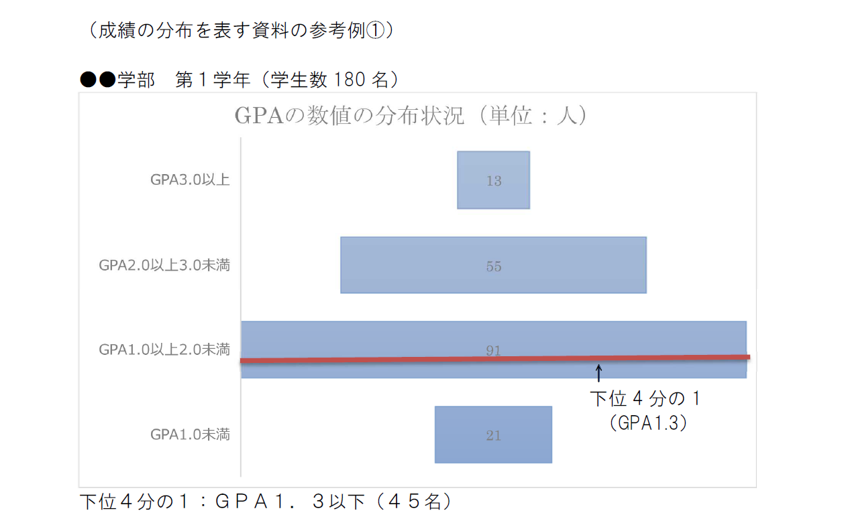
13
55
91
21
（成績の分布を表す資料の参考例①）
●●学科 第１学年（学生数１８０名）




